SqlServerDB_表结构
页面 | 展示指标 | 数值单位 | 表名 | 字段 | 数据类型 | 下限 | 上限 | 备注 | ./WINCC 表名:ComToSiemens |  |  |  | sql
综合数据大屏 | 二乙腈总产量 （周累计&月累计&周每天 & 月每天） | Kg | BS_Output | Id* | int | 1 | 2,147,483,647 | 序号(1~) |  | 字段名 | 注释 |  | 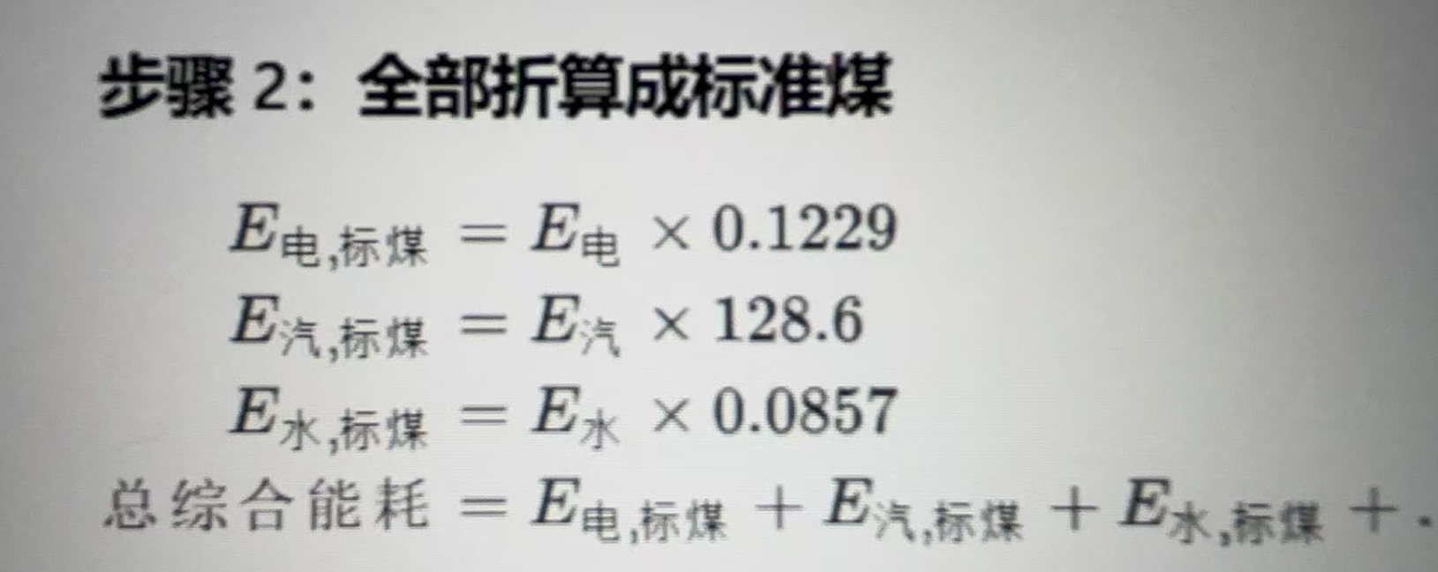 USE [RecordSystemV26] GO /****** Object: Table [dbo].[ComToSiemens] Script Date: 2026/4/22 17:27:54 ******/ SET ANSI_NULLS ON GO SET QUOTED_IDENTIFIER ON GO CREATE TABLE [dbo].[ComToSiemens]( [Id] [bigint] IDENTITY(1,1) NOT NULL, [ReportedTime] [datetime2](0) NOT NULL, [LastChange] [datetime2](0) NOT NULL, [Type] [int] NULL, [PH] [int] NULL, [Cell1] [real] NULL, [Cell2] [real] NULL, [Cell3] [real] NULL, [Cell4] [real] NULL, [Cell5] [real] NULL, [Cell6] [real] NULL, [Cell7] [real] NULL, [Cell8] [real] NULL, [Cell9] [real] NULL, [Cell10] [real] NULL, [Cell11] [real] NULL, [Cell12] [real] NULL, [Cell13] [real] NULL, [Cell14] [real] NULL, [Cell15] [real] NULL, [Cell16] [real] NULL, [Cell17] [real] NULL, [Cell18] [real] NULL, [Cell19] [real] NULL, [Cell20] [real] NULL, [Cell21] [real] NULL, [Cell22] [real] NULL, [Cell23] [real] NULL, [Cell24] [real] NULL, [Cell25] [real] NULL, [Cell26] [real] NULL, [Cell27] [real] NULL, [Cell28] [real] NULL, [Cell29] [real] NULL, [Cell30] [real] NULL, [Cell31] [real] NULL, [Cell32] [real] NULL, [Cell33] [real] NULL, [Cell34] [real] NULL, [Cell35] [real] NULL, [Cell36] [real] NULL, [Cell37] [real] NULL, [Cell38] [real] NULL, [Cell39] [real] NULL, [Cell40] [real] NULL, [Cell41] [real] NULL, [Cell42] [real] NULL, [Cell43] [real] NULL, [Cell44] [real] NULL, [Cell45] [real] NULL, [Cell46] [real] NULL, [Cell47] [real] NULL, [Cell48] [real] NULL, [Cell49] [real] NULL, [Cell50] [real] NULL, CONSTRAINT [PK_ComToSiemens_Id] PRIMARY KEY CLUSTERED ( [Id] ASC )WITH (PAD_INDEX = OFF, STATISTICS_NORECOMPUTE = OFF, IGNORE_DUP_KEY = OFF, ALLOW_ROW_LOCKS = ON, ALLOW_PAGE_LOCKS = ON, OPTIMIZE_FOR_SEQUENTIAL_KEY = OFF) ON [PRIMARY] ) ON [PRIMARY] GO ALTER TABLE [dbo].[ComToSiemens] ADD CONSTRAINT [DF_ComToSiemens_LastChange] DEFAULT (sysdatetime()) FOR [LastChange] GO | [Type] [int] NULL 1:日数据 2:周数据 3:月数据 系统每日8:10 归档日数据 Type =1 系统每周一,8:20 归档周数据 Type =2 系统每月1号8:30 归档月数据 Type =3
 |  |  |  | Volumn | decimal(18,2) |  |  | 二乙腈每日累计总产量（kg) | data | Cell1 | 产品产量
 |  |  |  | Date | date | - | - | 日期（YYYY-MM-DD)
 | 二乙腈折百产量 （周累计&月累计&周每天 & 月每天） | Kg | BS_OutputP100 | Id* | int | 1 | 2,147,483,647 | 序号(1~)
 |  |  |  | Volumn | decimal(18,2) |  |  | 二乙腈每日折百产量（kg) | data | Cell2 | 折百产量
 |  |  |  | Date | date | - | - | 日期（YYYY-MM-DD)
 | 二乙腈收率 （周每天 & 月每天） | % | BS_Yield | Id* | int | 1 | 2,147,483,647 | 序号(1~)
 |  |  |  | Volumn | decimal(18,2) |  |  | 二乙腈每日收率（%) | data | Cell3 | 二乙腈含量*质量 累计 除以质量
 |  |  |  | Date | date | - | - | 日期（YYYY-MM-DD)
 | 主要原料消耗 （周每天 & 月每天） | 气氨：？ 羟基乙腈：？ 稀硫酸：？ 摩尔比：？ | BS_Materials | Id* | int | 1 | 2,147,483,647 | 序号(1~)
 |  |  |  | NH3 | decimal(18,2) |  |  | 气氨（ ) | data | Cell4 | 气氨（ ) | 流量累计
 |  |  |  | C2H3NO | decimal(18,2) |  |  | 羟基乙腈（） | data | Cell5 | 羟基乙腈（） | 流量累计
 |  |  |  | H2SO4 | decimal(18,2) |  |  | 稀硫酸（） | data | Cell6 | 稀硫酸（） | 流量累计
 |  |  |  | MolarRatio | decimal(18,2) |  |  | 摩尔比 | data | Cell7 | 摩尔比 | 平均
 |  |  |  | Date | date | - | - | 日期（YYYY-MM-DD)
 | 质量参数-成分占比 （最近一次取样分析结果） | 成分单位 ：？ | BS_Ingredients | C4H4N2 | decimal(18,2) |  |  | 二乙腈含量（ ) | data | Cell8 | 二乙腈含量（ )
 |  |  |  | H2O | decimal(18,2) |  |  | 水分含量（） | data | Cell9 | 水分含量（）
 |  |  |  | C3H2N2 | decimal(18,2) |  |  | 甘二腈含量（） | 过程数据 不在此处使用
 |  |  |  | C5H7N3 | decimal(18,2) |  |  | 三乙腈含量（ )
 |  |  |  | Unknown | decimal(18,2) |  |  | 未知物（） | data | Cell10 | 未知物含量
 | 水耗 （昨日&当月&当年） | m³ | BS_WaterConsumption | Id* | int | 1 | 2,147,483,647 | 序号(1~)
 |  |  |  | Volumn | decimal(18,2) |  |  | 水耗（m³) | data | Cell11 | 累计
 |  |  |  | Date | date | - | - | 日期（YYYY-MM-DD)
 | 电耗 （昨日&当月&当年） | kWH | BS_PowerConsumption | Id* | int | 1 | 2,147,483,647 | 序号(1~)
 |  |  |  | Volumn | decimal(18,2) |  |  | 电耗（kWH) | data | Cell12 | 累计
 |  |  |  | Date | date | - | - | 日期（YYYY-MM-DD)
 | 蒸汽 （昨日&当月&当年） | m³ | BS_SteamConsumption | Id* | int | 1 | 2,147,483,647 | 序号(1~) |  |  | 累计
 |  |  |  | Volumn | decimal(18,2) |  |  | 蒸汽消耗（m³) | data | Cell13
 |  |  |  | Date | date | - | - | 日期（YYYY-MM-DD) |  | Cell14 | 预留
 |  |  |  |  |  |  |  |  |  | Cell15 | 预留
能源管理月报 | 各区域用电（饼图）-氨化 | kWH | EMS_NH3PowerPie | Id | int | 1 | 2,147,483,647 | 序号(1~)
 |  |  |  | AmmoniaGasification | decimal(18,2) |  |  | 液氨气化 | data | Cell16 | 无
 |  |  |  | AmmoniaHeating | decimal(18,2) |  |  | 气氨加热 | data | Cell17 | 无
 |  |  |  | HydroxyacetonitrileHeating | decimal(18,2) |  |  | 羟乙腈加热 | data | Cell18 | 无
 |  |  |  | ChemicalReaction | decimal(18,2) |  |  | 反应 | data | Cell19 | 无
 |  |  |  | FlashDrying | decimal(18,2) |  |  | 闪蒸 | data | Cell20 | 无
 |  |  |  | Year | int | - | - | YYYY
 |  |  |  | Month | int | 1 | 12 | MM
 | 各区域用电（饼图）-一次结晶 | kWH | EMS_PrimaryCrystlPowerPie | Id | int | 1 | 2,147,483,647 | 序号(1~)
 |  |  |  | PrecoolingCirculation | decimal(18,2) |  |  | 预冷 | data | Cell21 | 无
 |  |  |  | PrimExternalCoolingCirculation | decimal(18,2) |  |  | 一次结晶外循环冷却 | data | Cell22 | 无
 |  |  |  | PrimCrystallization | decimal(18,2) |  |  | 一次结晶 | data | Cell23 | 无
 |  |  |  | PrimWashing | decimal(18,2) |  |  | 一次清洗 | data | Cell24 | 无
 |  |  |  | OverflowBuffering | decimal(18,2) |  |  | 溢流缓冲 | data | Cell25 | 无
 |  |  |  | Year | int | - | - | YYYY
 |  |  |  | Month | int | 1 | 12 | MM
 | 各区域用电（饼图）-二次结晶 | kWH | EMS_SecondaryCrystlPowerPie | Id | int | 1 | 2,147,483,647 | 序号(1~)
 |  |  |  | SecCoolingCirculation | decimal(18,2) |  |  | 二次结晶 | data | Cell26 | 无
 |  |  |  | SecWashing | decimal(18,2) |  |  | 二次清洗 | data | Cell27 | 无
 |  |  |  | SecSedimentation | decimal(18,2) |  |  | 二次结晶沉降 | data | Cell28 | 无
 |  |  |  | CentrifugalSeparation | decimal(18,2) |  |  | 离心分离 | data | Cell29 | 无
 |  |  |  | WasteLiquidRecovery | decimal(18,2) |  |  | 废液回收 | data | Cell30 | 无
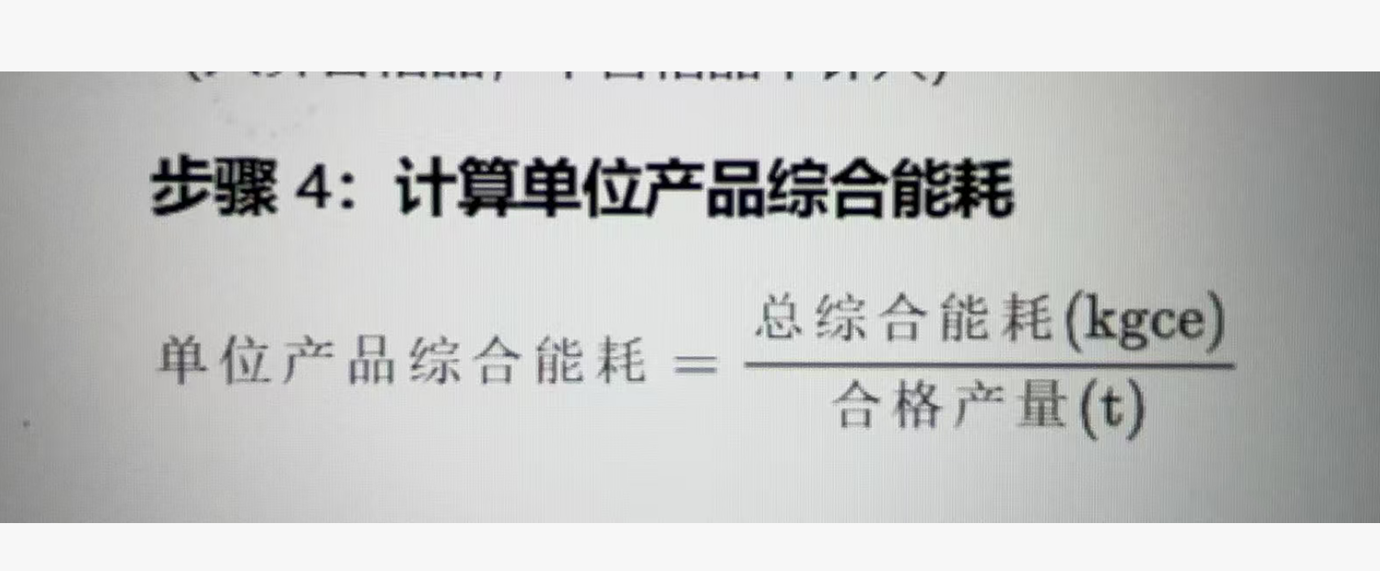
 |  |  |  | Year | int | - | - | YYYY
 |  |  |  | Month | int | 1 | 12 | MM
 | 各区域用电（饼图）-蒸发浓缩 | kWH | EMS_EvapConcentrationPowerPie | Id | int | 1 | 2,147,483,647 | 序号(1~)
 |  |  |  | DecolorizationFeedPreheat | decimal(18,2) |  |  | 脱色进料预热 | data | Cell31 | 无
 |  |  |  | SecWashing | decimal(18,2) |  |  | 母液脱色 | data | Cell32 | 无
 |  |  |  | SecSedimentation | decimal(18,2) |  |  | 碱洗过滤 | data | Cell33 | 无
 |  |  |  | LowEvapCondensation | decimal(18,2) |  |  | 低蒸冷凝 | data | Cell34 | 无
 |  |  |  | LowEvapCirculation | decimal(18,2) |  |  | 低蒸循环 | data | Cell35 | 无
 |  |  |  | LowEvapDischarge | decimal(18,2) |  |  | 低蒸排料 | data | Cell36 | 无
 |  |  |  | ThickeningAndSeparation | decimal(18,2) |  |  | 稠厚&分离 | data | Cell37 | 无
 |  |  |  | Year | int | - | - | YYYY
 |  |  |  | Month | int | 1 | 12 | MM
 | 二乙腈生产各车间用能排名 | kgce | EMS_Workshop | Id | int | 1 | 2,147,483,647 | 序号(1~)
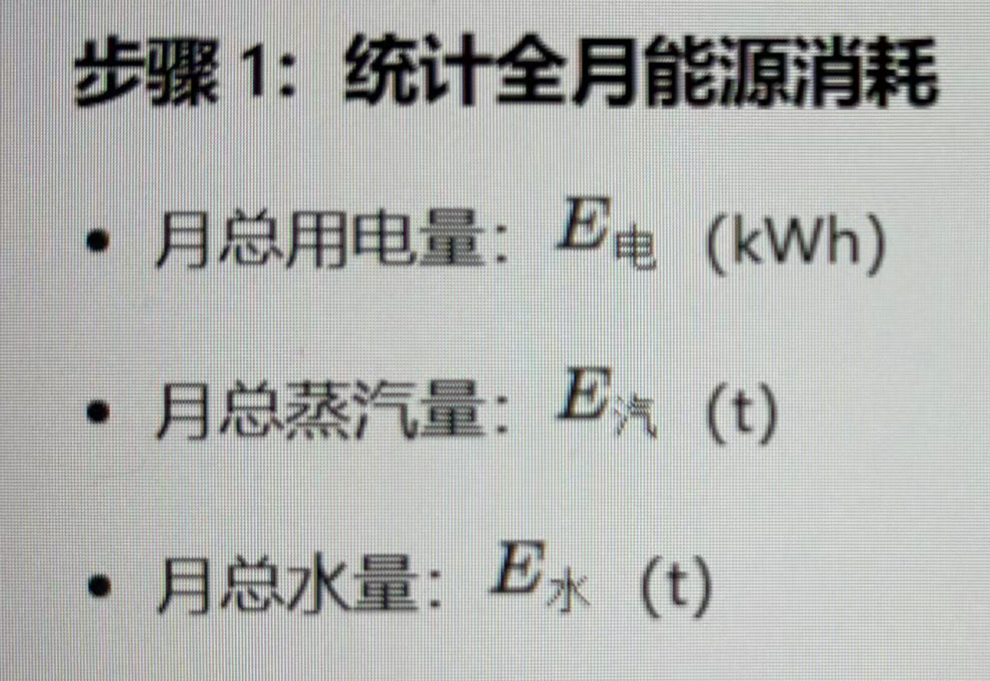
 |  |  |  | Wastewater | decimal(18,2) |  |  | 废水处理车间 | data | Cell38 | 无
 |  |  |  | Packing | decimal(18,2) |  |  | 成品包装车间 | data | Cell39 | 无
 |  |  |  | Utility | decimal(18,2) |  |  | 公用工程车间 | data | Cell40 | 无
 |  |  |  | RawMaterialPrep | decimal(18,2) |  |  | 原料预处理车间 | data | Cell41 | 无
 |  |  |  | Distillation | decimal(18,2) |  |  | 精馏车间 | data | Cell42 | 无
 |  |  |  | Synthesis | decimal(18,2) |  |  | 合成车间 | data | Cell43 | 无
 |  |  |  | Year | int | - | - | YYYY
 |  |  |  | Month | int | 1 | 12 | MM
 | 二乙腈单位产量能耗 （月每天） | Kgce/t | EMS_ConsumptionPerUnitOutput | Id* | int | 1 | 2,147,483,647 | 序号(1~)
 |  |  |  | KecePerTon | decimal(18,2) |  |  | 二乙腈月度每日单位产量能耗（Kgce/t) | data | Cell44 | 折百产量电单耗,计算公示见图
 |  |  |  | Date | date | - | - | 日期（YYYY-MM-DD)
 | 吨二乙腈平均能耗 | Kgce/t KWH/t t/t | EMS_ConsumptionPerTon | Id | int | 1 | 2,147,483,647 | 序号(1~)
 |  |  |  | KecePerTon | decimal(18,2) |  |  | 吨二乙腈平均水耗（kgce/t) | data | Cell45
 |  |  |  | PowerPerTon | decimal(18,2) |  |  | 吨二乙腈平均电耗（kgce/t) |  | Cell46
 |  |  |  | SteamPerTon | decimal(18,2) |  |  | 吨二乙腈平均汽耗（kgce/t) | data | Cell47
 |  |  |  | Year | int | - | - | YYYY
 |  |  |  | Month | int | 1 | 12 | MM
 | 液氨单耗 | m³ | BS_WaterConsumption | Id* | int | 1 | 2,147,483,647 | 序号(1~)
 |  |  |  | Volumn | decimal(18,2) |  |  | 液氨单耗 | data | Cell48
 |  |  |  | Date | date | - | - | 日期（YYYY-MM-DD)
 | 羟基乙睛单耗 | kWH | BS_PowerConsumption | Id* | int | 1 | 2,147,483,647 | 序号(1~)
 |  |  |  | Volumn | decimal(18,2) |  |  | 羟基乙睛单耗 | data | Cell49
 |  |  |  | Date | date | - | - | 日期（YYYY-MM-DD)
 | 稀硫酸单耗 | m³ | BS_SteamConsumption | Id* | int | 1 | 2,147,483,647 | 序号(1~)
 |  |  |  | Volumn | decimal(18,2) |  |  | 稀硫酸单耗 | data | Cell50
 |  |  |  | Date | date | - | - | 日期（YYYY-MM-DD)

